Python
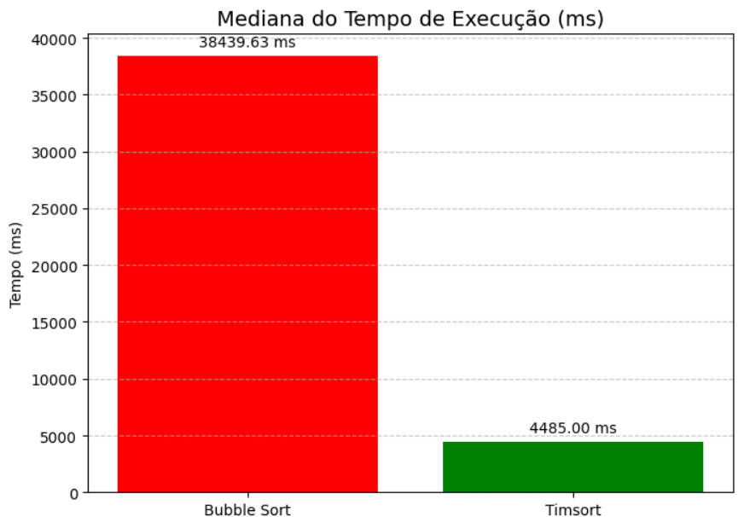
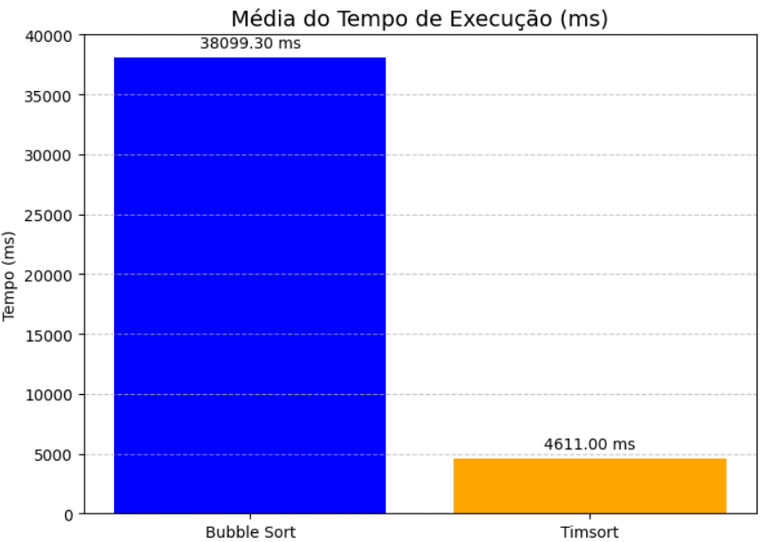
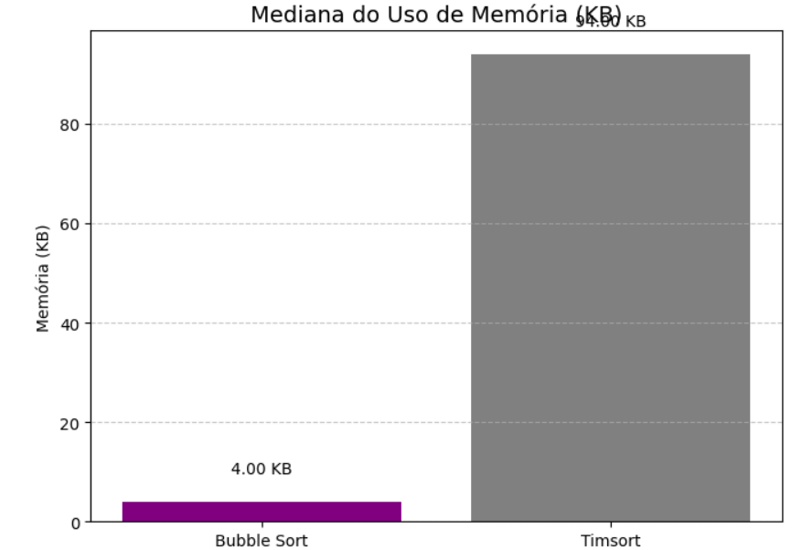
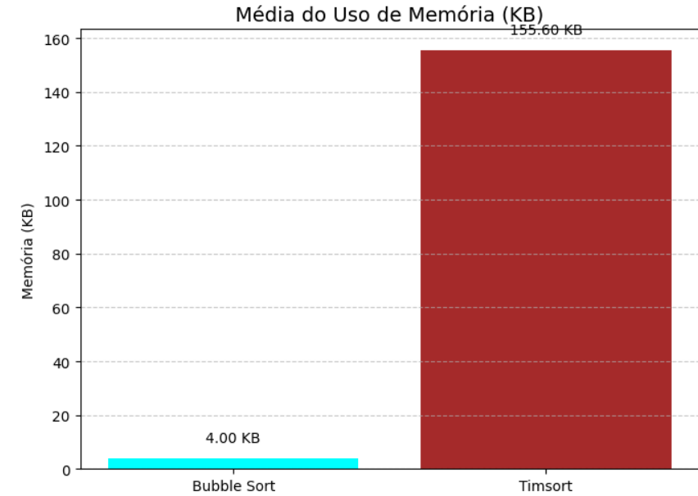
Algoritmo Bubble Sort |  |  |  | Algoritmo Timsort
Mediana do tempo |  | Mediana da memória |  | Mediana do tempo |  | Mediana da memória
1° | 37250.90 | 1° | 4.00 | 1° | 1.82 | 1° | 76.00
2° | 38184.46 | 2° | 4.00 | 2° | 7.86 | 2° | 100.00
3° | 38439.63 | 3° | 4.00 | 3° | 5.36 | 3° | 208.00
4° | 39918.47 | 4° | 4.00 | 4° | 5.23 | 4° | 408.00
5° | 35417.43 | 5° | 4.00 | 5° | 4.57 | 5° | 72.00
6° | 35120.16 | 6° | 4.00 | 6° | 4.57 | 6° | 200.00
7° | 38519.92 | 7° | 4.00 | 7° | 3.96 | 7° | 88.00
8° | 41591.97 | 8° | 4.00 | 8° | 4.00 | 8° | 84.00
9° | 36896.41 | 9° | 4.00 | 9° | 4.34 | 9° | 76.00
10° | 39652.63 | 10° | 4.00 | 10° | 4.40 | 10° | 244.00
 | 38,439.63 |  | 4.00 |  | 4,485 |  | 94.00
Média do tempo |  | Média da memória |  | Média do tempo |  | Média da memória
38,099.30 |  | 4.00 |  | 4,611 |  | 155.60

Java
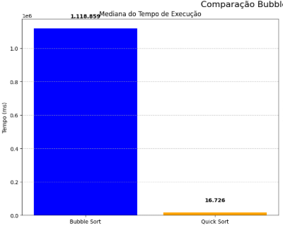
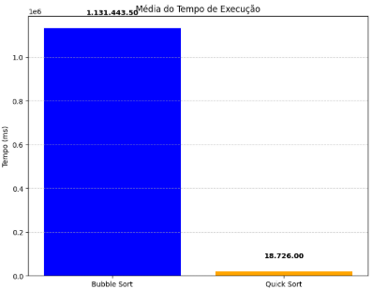
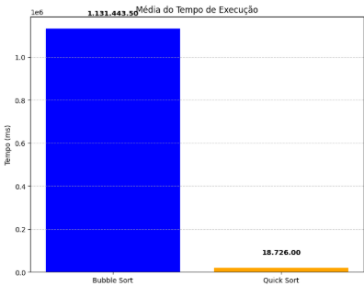
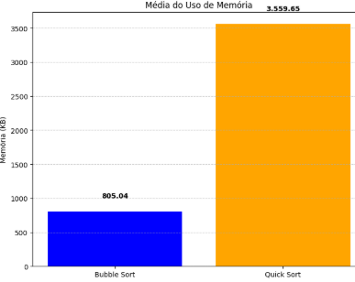
Algoritmo Bubble Sort |  |  |  | Algoritmo Quick Sort
Mediana do tempo |  | Mediana da memória |  | Mediana do tempo |  | Mediana da memória
1° | 1,099,225 | 1° | 1097.66 | 1° | 23,063 | 1° | 2798.66
2° | 1,226,859 | 2° | 1523.19 | 2° | 20,687 | 2° | 2860.32
3° | 1,158,227 | 3° | 418.94 | 3° | 22,721 | 3° | 3301.64
4° | 1,097,084 | 4° | 598.97 | 4° | 17,660 | 4° | 5060.14
5° | 1,102,095 | 5° | 1323.08 | 5° | 15,561 | 5° | 3563.64
6° | 1,120,294 | 6° | 512.91 | 6° | 15,792 | 6° | 4001.20
7° | 1,117,424 | 7° | 247.11 | 7° | 20,117 | 7° | 4356.63
8° | 1,100,650 | 8° | 1054.49 | 8° | 15,776 | 8° | 2852.28
9° | 1,162,545 | 9° | 334.86 | 9° | 14,776 | 9° | 3214.56
10° | 1,130,032 | 10° | 939.19 | 10° | 15,357 | 10° | 3587.41
 | 1,118.86 |  | 769.08 |  | 16,726 |  | 3432.64
Média do tempo |  | Média da memória |  | Média do tempo |  | Média da memória
1,130,443.50 |  | 805.04 |  | 18,151 |  | 3559.65

